상품제안서
이노젠 포키 손난로 겸용 보조배터리 5000mAh | 상품코드: S25319

 |  |  |  |  |  |  | 02-713-8555 | www.synergygift.co.kr
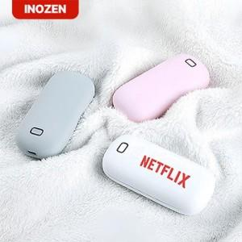 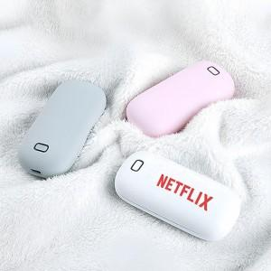

【상세/제작정보】

【인쇄/포장옵션】 | 레이저, 풀칼라 / 포장지포장

【공급단가】 | 수량 | 50~ | 100~ | 300~ | 500~ | 1,000~
*VAT별도 | 핑크 | 13,200원 | 12,800원 | 12,200원 | 12,000원 | 11,800원
 | 그레이 | 13,200원 | 12,800원 | 12,200원 | 12,000원 | 11,800원
 | 화이트 | 13,200원 | 12,800원 | 12,200원 | 12,000원 | 11,800원

【상품 URL】 | https://www.synergygift.co.kr:443/src/goods_detail.php?gdno=25319

